8.配置図
8.支障範囲・配置図
※ ED-02（仮設工事）及びED-08（補給倉庫棟 平面図）より抜粋。仮設発電機の設置位置、仮設ケーブルルート、作業区画、立入禁止範囲、資機材置場、揚重車両の設置位置、進入路及び誘導員配置は現地確認のうえ追記する。
【ED-02 仮設工事（補給倉庫棟部分）】 |  | 【ED-08 補給倉庫棟 平面図（電気室部分）】
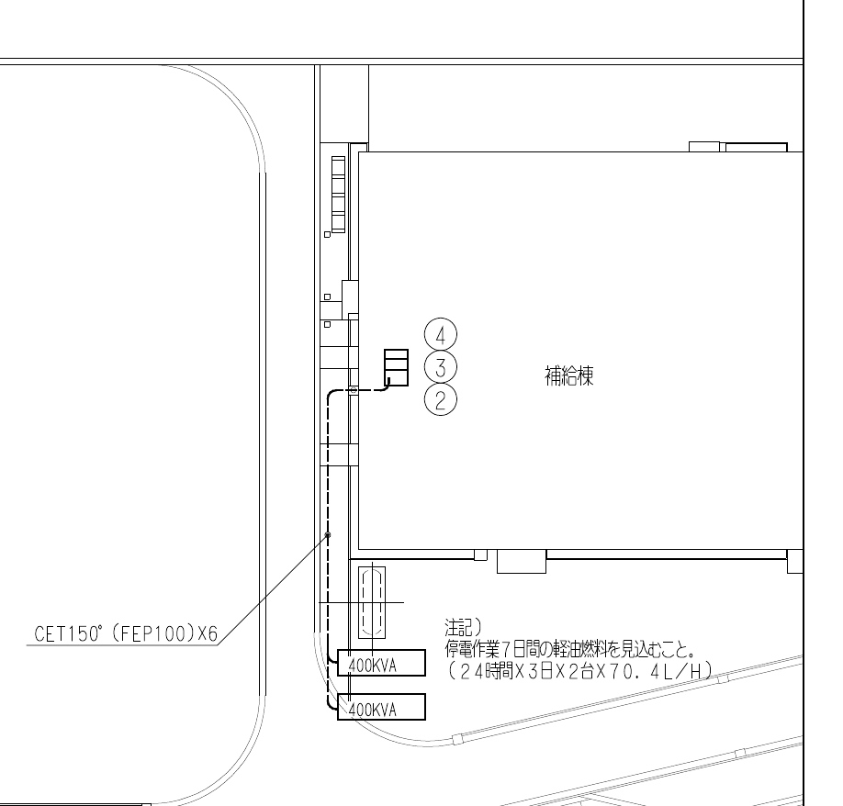
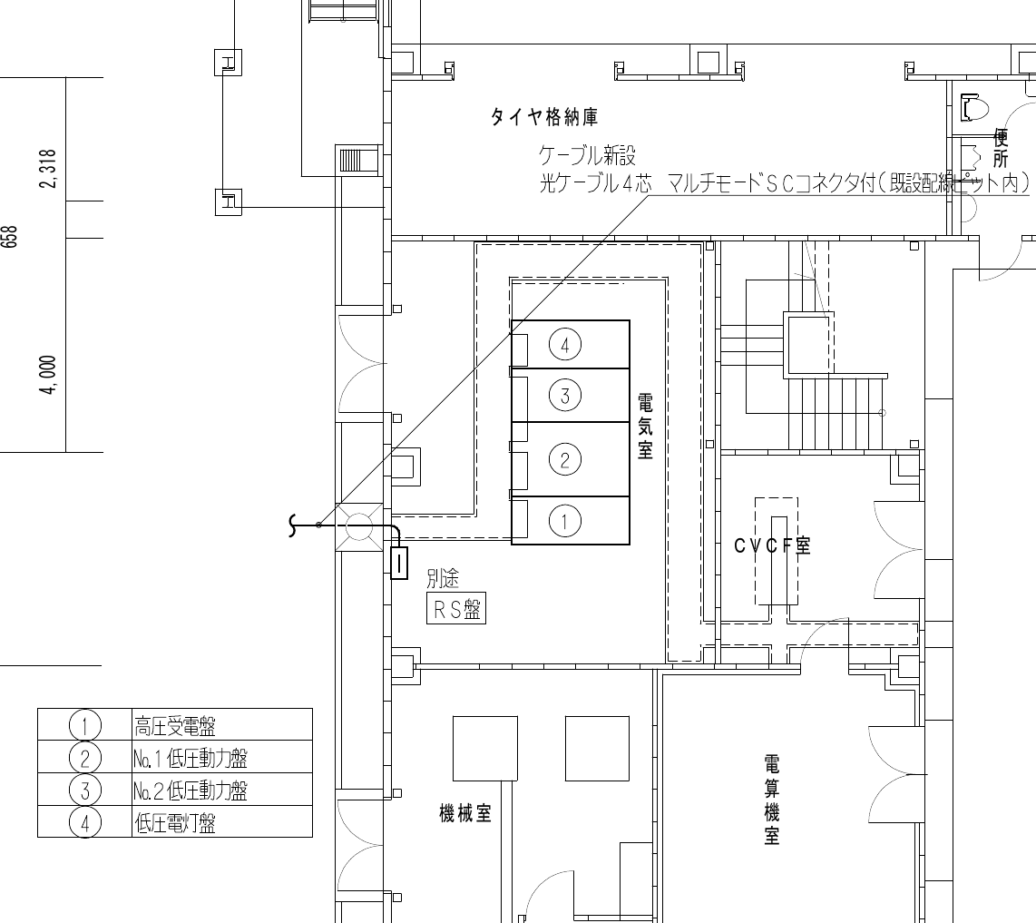

図中 ①高圧受電盤 ②No.1低圧動力盤 ③No.2低圧動力盤 ④低圧電灯盤 / 仮設発電機400kVA×2台 CET150sq（FEP100）×6条
【ED-10 補給倉庫棟 単線結線図 改修後 ― 改修範囲（太線部）を赤色で表示/縮小図のため詳細は原図（A3）による】
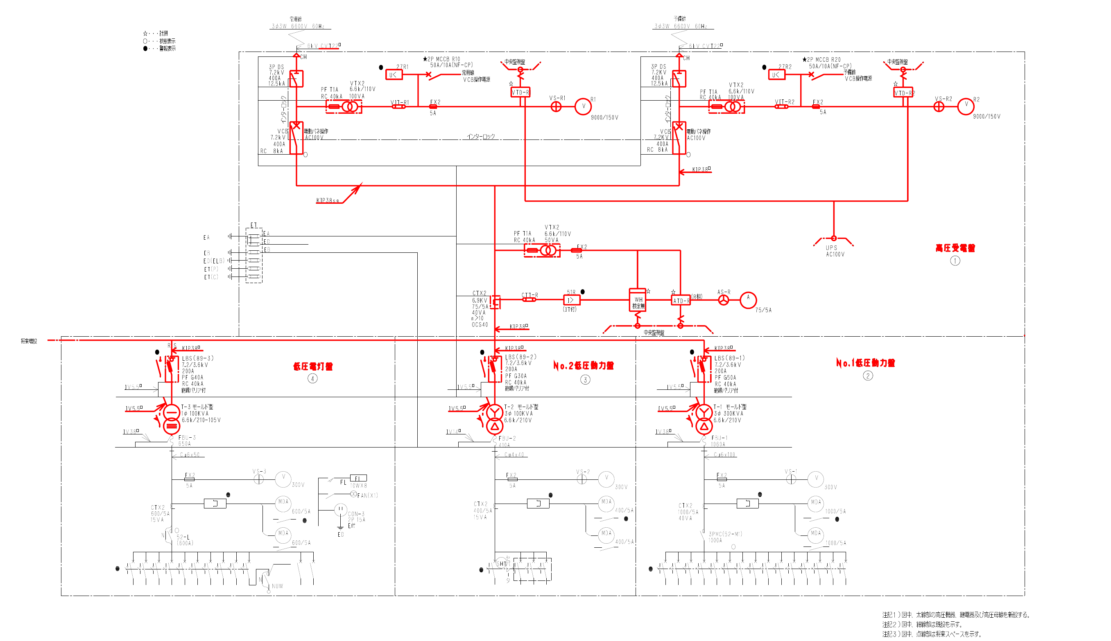

注記1）図中、太線部の高圧機器、継電器及び高圧母線を新設する。（赤色表示は太線部を判別しやすくするため着色したもの）
8.1 仮設設備の設置内容
区 分 | 内 容 | 仕 様 ・ 数 量 | 備 考
仮設電源 | ディーゼル発電機（三相出力・単相出力付） | 400kVA×2台 | 補給倉庫棟 外部（ED-02による）
仮設配線 | CET150sq（FEP100） 露出配管配線 | 6条 | 1号機→②2条・④1条 2号機→③2条・④1条
接続点 | ②③:低圧母線（FBU負荷側） ④:1号機は52-L二次側、2号機は特定分岐MCCB負荷側（MCCB開放・施錠） | ②③④ | 変圧器2次導体（FBU）取外しにより逆送防止。④は2台が並列とならない
仮設接地 | 接地極・接地線 | D種 100Ω以下 | 発電機各台
燃 料 | 軽油 | 6,758.4L （24h×2日×2台 ×70.4L/h） | 分割補給とし現場貯蔵は指定数量（1,000L）未満。200L以上は少量危険物の届出
揚重機械 | 2tユニック車・チェーンブロック・台車 | 一式 | 変圧器（最大1,140kg）搬出入用・ARワーク
安全施設 | カラーコーン・バリケード・立入禁止表示 | 一式 | 作業区画・発電機周囲・揚重作業半径
消火設備 | ABC粉末消火器 | 発電機各台に1本以上 | 発電機周囲に配置
油流出対策 | オイルパン・吸着マット | 一式 | 発電機直下・給油箇所
夜間照明 | 投光器 | 一式 | 発電機周囲・巡視経路

